Накладная-№3
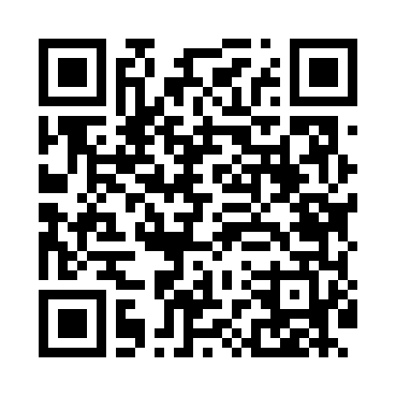
Номер товарно-транспортной накладной: |  |  | Торговый представитель: Amriyev Muhammad
Поставщик: Toshkent falcon fly 2 |  |  | Телефон торгового представителя: +998972880505
Дата отгрузки: 04.12.2025 |  |  | Контрагент: """" Klient
Дата консигнации: |  |  | Адрес:
Доставщик: |  |  | Телефон:
Телефон доставщика:
Время заказа: 04.12.2025 15:10:28
№ | Штрих-код | Название товаров (работ,услуг) | Количество | Количество в кейсе | Цена | Сумма
 |  |  | 23 |  |  | 80.9
1 | 6970497970299 | Швабра с ведром из пластмассы YSD31 XP-18-3 | 1 | 1 шт. | 13 | 13
2 | 6973958651171 | Швабра с ведром из пластмассы MSD103 XP-18-6 | 1 | 1 шт. | 16.60 | 16.60
3 | 6920697916030 | Щетка для унитаза 56-1603 DB-83-183 | 4 | 4 шт. | 1.80 | 7.20
4 | 2018149045545 | Челакли швабра Туркия маҳсулоти ELMCR NERO SP INNING MOP COMPLETE SET , 14 L BLACK XP-100-2 | 1 | 1 коробка | 8 | 8
5 | 6920240023949 | Коврики напольные для ванной комнаты 70*36 XP -23-94 | 4 | 4 шт. | 1.70 | 6.80
6 | 6805019698736 | Коврик для ванны, 44×75 см, DB-98-73 | 3 | 3 шт. | 3.20 | 9.60
7 | 6920240023864 | Коврики напольные для ванной комнаты 69*36 XP -23-86 | 2 | 2 шт. | 1.60 | 3.20
8 | 6920240023932 | Коврики напольные для ванной комнаты 38*68 XP -23-93 | 3 | 3 шт. | 1.50 | 4.50
9 | 6920240023857 | Коврики напольные для ванной комнаты 58*88 XP -23-85 | 4 | 4 шт. | 3 | 12
Итого: 80.9$|->UZS: 1,011,250.00

